QUY TRINH BLVP
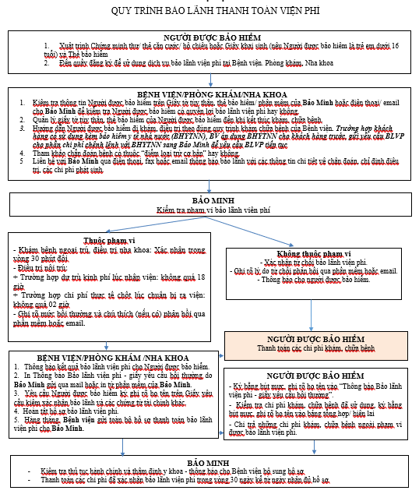

Nha khoa Kim - 270 Quang Trung | ngưng hoạt động từ 16/07/2026

